Feuil1
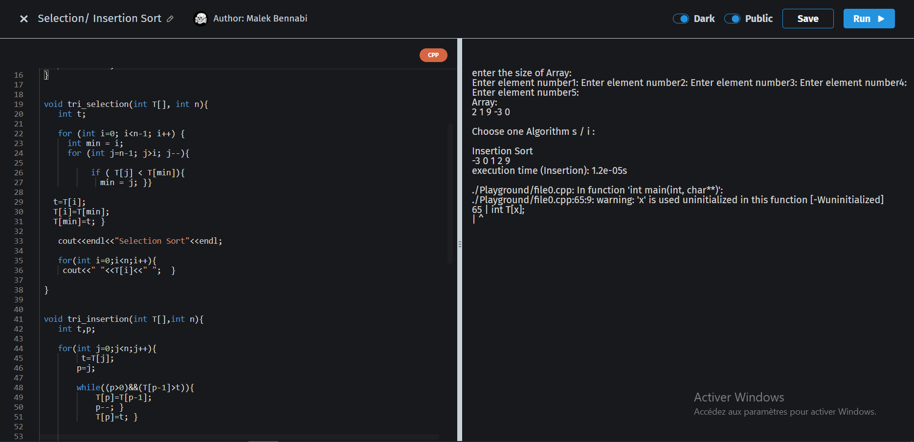
Taille (ms) | 1 | 10 | 100 | 1000 | 10000 | 100,000
Selection | 0.511 | 0.773 | 3.107 | 13.07 | 55.38 | 6683.01
Insertion | 0.482 | 0.711 | 2.875 | 12.779 | 48.983 | 3354.315

Temps d'execution du tri en fonction de la taille du tableau

